Sheet1
武大探险 后端API v1
序号 | 分类 | 解释 | 方式 | 地址 | 请求参数 |  | 结果body（成功的话）
 |  |  |  |  | 参数名 | 解释 | 参数名 | 解释 | 示例
1 | user | 用户注册接口 | POST | /api/v1/register | UserName | 用户名(3~20) | （无） |  | "id": 1, "username": "qiu", "head_img": "http://localhost:8888/static/base/gopher01.png"
 |  |  |  |  | PassWord | 密码(6~20)
 |  |  |  |  | PassWordConfirm | 密码确认
2 | user | 用户登录接口 | POST | /api/v1/login | username | 用户名 | token | 返回用户的JwtToken（30d失效） | "token": "...", "userID": 1
3 | user | 用户个人信息接口 | GET | /api/v1/me/info | 无 |  | id | 用户id | "id": 1, "username": "qiu", "head_img": "http://localhost:8888/static/base/gopher01.png"
 |  |  |  |  |  |  | username | 用户名
 |  |  |  |  |  |  | head_img | 头像
4 | star | 添加收藏接口 | POST | /api/v1/star/create | article | 收藏的地方 | 无
5 | star | 删除收藏接口 | POST | /api/v1/star/delete | article | 取消收藏的地方
6 | star | 查看全部收藏接口 | GET | /api/v1/star/list | 无 |  | item | 收藏数组（每个元素包括地方和收藏时间） | 见右图
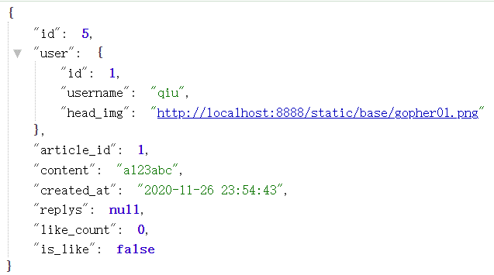
 |  |  |  |  |  |  | total | 收藏数
7 | comment | 添加评论接口 | POST | /api/v1/comment | article_id | 文章id | id | 评论id | 见右图
 |  |  |  |  | content | 评论内容（3+） | article_id | 文章id
 |  |  |  |  | reply_to_id | 回复谁 | user | 用户信息
 |  |  |  |  | parent_id | 回复哪条评论 | content | 评论内容
 |  |  |  |  | root_id | 这条评论的主评 | created_at | 创建时间（格式见右图）
8 | comment | 查看评论接口 | GET | /api/v1/comment/文章id | 无 |  | item | 评论数组（每个元素内容见图） | 见下图
 |  |  |  |  |  |  | total | 主评论（不包括跟评）数
9 | star | 查看是否收藏接口 | GET | /api/v1/isstar/文章id | article_id | 文章id | star | 是否star（0和1）
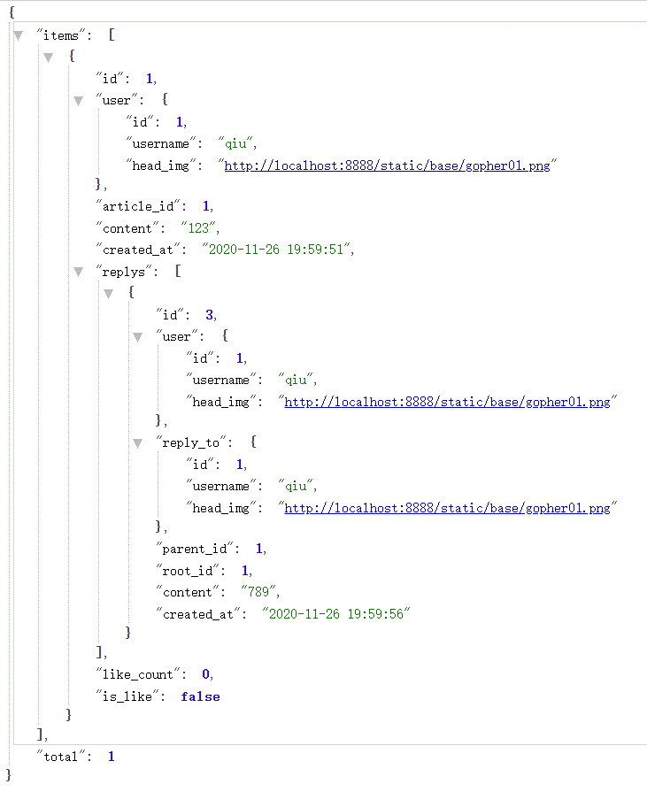
 |  | TODO：头像，评论点赞，检查文章id越界
 |  | Tips：除登录，注册外其他请求都要在header带上有效的token，过时会报403forbidden
 |  | 注：后端返回数据一律采用json方式构造，前端发送的POST请求体可以是json，也可以是form！

返回结果 |  |  |  |  | 错误代码列表
响应码 | header响应码一律用200，非200响应码代表服务器严重错误 |  |  |  | 序号 | code | msg
响应格式 | Json |  |  |  | 1 | 200 | 成功
Json序列模型 | {"status":错误码,"data":响应体,"message":友好错误提示,"err":go语言原生报错} |  |  |  | 2 | 500 | 未知错误
 |  |  |  | 这四个错误会在err报gorm的错误 | 3 | 20001 | 创建失败
 |  |  |  |  | 4 | 20002 | 删除失败
 |  |  |  |  | 5 | 20003 | 更新失败
 |  |  |  |  | 6 | 20004 | 查询失败
 |  |  |  |  | 7 | 40000 | 用户名或密码错误
 |  |  |  |  | 8 | 40001 | 两次输入的密码不匹配
 |  |  |  |  | 9 | 40002 | 用户名已存在
 |  |  |  |  | 10 | 40003 | 设置密码失败
 |  |  |  |  | 11 | 40004 | 注册失败
 |  |  |  |  | 12 | 40005 | 用户名过短
 |  |  |  |  | 13 | 40006 | 用户名过长
 |  |  |  |  | 14 | 40007 | 密码过短
 |  |  |  |  | 15 | 40008 | 密码过长
 |  |  |  |  | 16 | 40009 | 输入为空
 |  |  |  |  | 17 | 40010 | 内容过短
 |  |  |  |  | 18 | 40011 | 收藏过了
 |  |  |  |  | 19 | 40012 | 没有收藏
 |  |  |  |  | 注：上表所述的code和msg均为服务端会返回的实际内容

